Цінова Пропозиція
 |  |  |  |  |  |  | Додаток 2 до Запиту №2259АР
 |  | Форма цінової пропозиції

(Назва Учасника), надає свою пропозицію щодо участі у закупівля автомобіля швидкої медичної допомоги
Відомості про підприємство |  |  |  | Повне найменування учасника – суб’єкта господарювання
 |  |  |  | Ідентифікаційний код за ЄДРПОУ або реєстраційний номер облікової картки платника податків
 |  |  |  | Реквізити (адреса - юридична та фактична, телефон, факс, телефон для контактів, e-mail, розрахунковий рахунок)
Відомості про особу (осіб), які уповноважені представляти інтереси Учасника |  |  |  | (Прізвище, ім’я, по батькові, посада, контактний телефон).

№ п/п |  | Технічні характеристики та опис |  | Кількість | Ціна, за одиницю, (з урахуванням всіх податків і зборів) * | Вартість, грн., (з урахуванням всіх податків і зборів) * | Умови оплати, % передплати /післяплати | Термін поставки календарних днів

 |  | Запит** | Пропозиція (вказати модель (торгову марку), виробника, параметри та характеристики продукції, фото обов'язково) | Запит |  |  | Пропозиція | Пропозиція
1 | Автомобіль швидкої медичної допомоги типу В на базі Volkswagen Crafter (4x4) | Марка, модель: Volkswagen Crafter Тип двигуна Дизель Робочий об’єм 2 л Потужність 177 к.с. КПП 8 ст., АТ Привід Повний, 4х4 Пасажиромісткість 4 + 1 пацієнт + водій Електронні системи безпеки ABS, ESP, HSA, TCS, CWA Подушка безпеки водія Так Підсилювач керма Так Бортовий комп’ютер Так Освітлення кабіни водія LED Кондиціонер Так Передні електросклопідйомники Так Зовнішні дзеркала з підігрівом та електрорегулюванням Так Запасне колесо Так Автомагнітола Так Камера заднього виду Так Система кондиціонування Так Зовнішні габарити: ДхШхВ 5986х2040х2590 м Медичний салон 1. Стіни: 1.1 Спеціальна транспортна звукоізоляція та віброізоляція 1.2 Спеціальна транспортна теплоізоляція 1.3 Обшивка зі склопластику 2. Підлога: 2.1 Водостійка фанера та спеціальне транспортне покриття (водонепроникне, антистатичне, антиковзне, стійке до впливу дезінфікуючих засобів) 2.2 Високий борт для полегшення миття та дезінфекції 3. Стеля: 3.1 Стельова пластикова панель 3.2 Тримач для крапельниці 3.3 Вентилятор витяжний стельовий 3.4 Люк для вентиляції та евакуації 4. Перегородка: 4.1 Перегородка між кабіною і салоном із зсувним вікном 5. Засклення: 5.1 Засклення задніх та бічних дверей 5.2 Обклеювання вікон плівкою для забезпечення конфіденційності пацієнта 6. Опалення та кондиціювання: 6.1 Автономний опалювач Webasto/Eberspächer 6.2 Точки забору та подачі повітря розведено по різних стор |  | 1 | 0.00 | 0.00

 | Комплектація автомобілів
1 | Ноші каталка Ferno Mondial Monobloc | 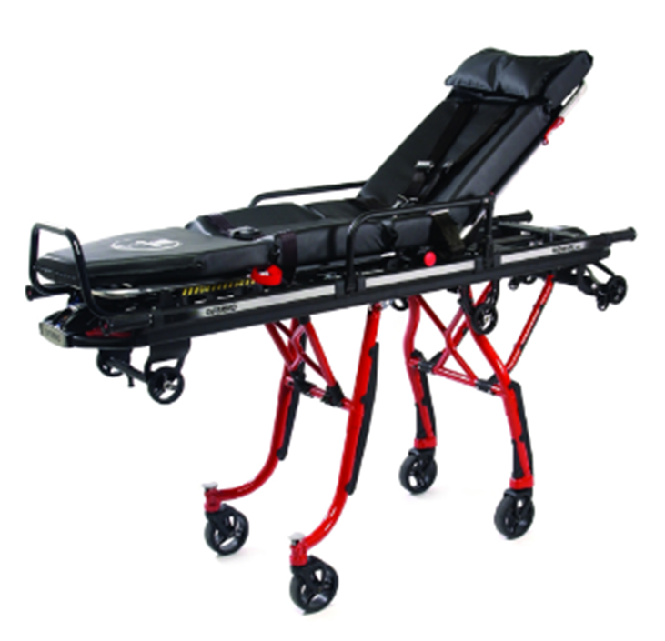 Маса 44,45 кг Максимальне навантаження 280 кг Діаметр коліс 150 мм Колеса, що обертаються - 4 Ручки телескопічні з фіксацією у трьох положеннях Регулювання секцій спини, ніг, колін (наявність положення Фовлера) Положень по висоті 6 + положення у складеному стані в АШМД Висота завантаження 730-790 мм Матеріал рами алюміній Габарити (ДШВ)1970х553х1006 мм Комплектація ноші, матрац, бокові обмежувачі, опора для ніг, ремені для фіксації пацієнта, тримач крапельниці, замок для фіксації в АШМД
 | Завантажувальний пристрій для нош | Маса - 51 кг Максимальне навантаження - 300 кг Привід - механічний Габарити (ДШВ) - 2020х630х168 мм Комплектація - приймальний пристрій, елементи кріплення Функції: 1) Бокове переміщення 2) Ніша для розміщення спінальної дошки
3 | Матрац вакуумний EASYFIX L READY2GO, Germa (Швеція) | 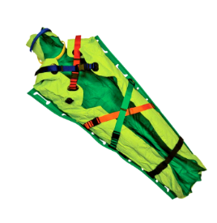 Маса - 8 кг Максимальне навантаження - 250 кг Ручок з кожної сторони - 5 Температура експлуатації -30°C — +70°C Рентгенопрозорість так Ременів безпеки 5 Помпа алюмінієва Габарити (ДШВ) 2080х1300х45 мм Особливість конструкції - подвійне дно, рівномірний розподіл гранул, доступ до шиї та кінцівок, фіксація голови Комплектація - вакуумний матрац, транспортувальна сумка, алюмінієва помпа, ремкомплект Особливості: 1) Технологія Germa Chamber забезпечує рівномірний розподіл гранул, що прискорює імобілізацію пацієнта 2) Відкритий доступ до шиї, живота та кінцівок пацієнта під час транспортування 3) Фіксація голови 4) Посилене дно матрацу, збільшує зносостійкість 5) Підходить для баріатричних пацієнтів (ширина в плечах 130 см, в ногах – 72 см
4 | Крісло для перемішення людини Ferno EZ-Glide 59T Stair Chair | 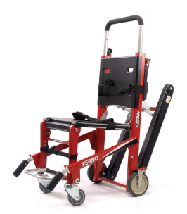 1) Трек-система полегшує спуску та підіймання крісла по сходам 2) Великий запас міцності 3) 5 рівнів висоти у ручки в спинці крісла забезпечує зручне використання крісла операторами різного зросту та в різних умовах Маса 16,78 кг Максимальне навантаження 226 кг Колеса, що обертаються 2 Ручки попереду телескопічні Ручок ззаду 1 пара Матеріал рами алюміній Габарити (ДШВ) 724х516х953 мм Комплектація крісло, ремені безпеки, замок для фіксації в АШМД
 | Дошка-щит Najo Lite 10, Ferno (США) | 1) Легка та міцна 2) Конструкція дозволяє зафіксувати кожну ногу окремо 3) Рентгенопрозора Маса 6,6 кг Максимальне навантаження 204 кг Рентгеносумісність Так Ручок з кожної сторони 10 Габарити (ДШВ) 1830х410х45 мм Комплектація дошка, ремені безпеки, іммобілайзер голови
5 | Ноші ковшові Scoop 65, Ferno (США) | 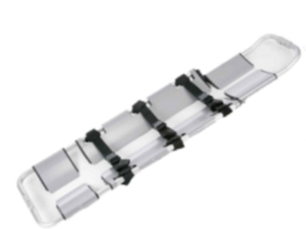 Ноші ковшові Scoop 65, Ferno (США) Маса 7 кг Максимальне навантаження 159 кг Довжина в складеному стані 1190 мм Довжина в розкладеному стані 1635 мм Максимальна довжина 2000 мм Ширина 425 мм Товщина в складеному стані 80 мм Особливість конструкції подвійний замок Ременів безпеки 3 Матеріал рами нержавіюча сталь Комплектація ковшові ноші, ремені безпеки
6 | Монітор пацієнта ВМ1600 | Монітор пацієнта ВМ1600: – Кольоровий сенсорний дисплей 4.3 дюйми. – ЕКГ-5 відведень (ЧСС, аналіз ST сегменту, аналіз аритмій). – Частота дихання (RESP). – SpO2 (насичення крові киснем, індекс перфузії). – ЧП (частота пульсу). – НІАТ(систолічний, середній, діастолічний). – Температура (2 канали) – Роз’єм (інтерфейс) зовнішнього модуля СО2 придатний до вимірювання параметрів – Зручна якісна транспортувальна сумка - настінне кріплення з можливістю відкріплення для перенесення
7 | Аспіратор ACCUVAC Lite з системою багаторазових каністр, ATMOS (Німеччина) | 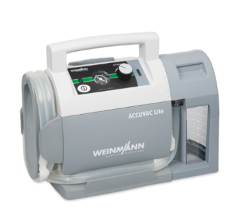 1) Захист від дощу, засобів дезобробки та потрапляння інших бризок з будь-яких напрямів 2) Можна використовувати на морозі (-5°C) та у спеку (+50°C) 3) Знімається однією рукою із кріплення у “швидкій” 4) Ємність для секрету захищена міцним корпусом 6) Великий термін служби батареї (6-9 років) 7) Подвійний захист від переливання ємності Характеристики: Максимальний вакуум 0,8 бар (80 кПа/600 мм рт. ст.) Потужність 26 л/хв Ємність для секрету 1000 мл Шланг автоклавується Ступінь захисту IP 34D Температура експлуатації -5°C — +50°C Максимальна висота експлуатації 5000 м (н.р.м.) Акумулятор Свинцево-кислотний Автономність 40 хв Робочий цикл (вкл/викл) 45/90 хв Габарити (ШВГ) 370х277х146 мм Маса 5,6 кг Комплектація - батарея живлення, кабель живлення 12В, кріплення для багаторазової ємності для секрету, багаторазова ємність для секрету, багаторазова аспіраційна трубка (шланг), пальчиковий клапан, настінне кріплення (з тестом навантажень 10G)
8 | Фото як приклад | 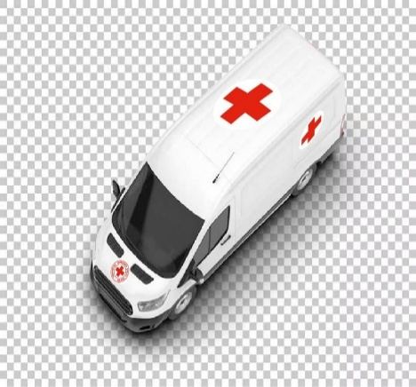 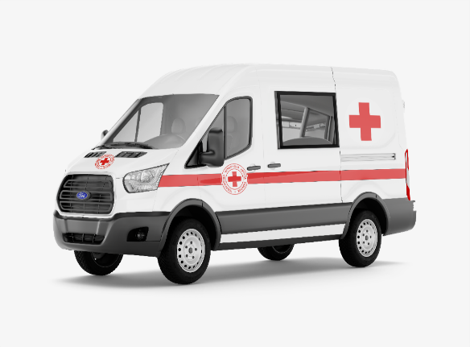 Фото як приклад розташування візуалізації символіки Червоного Хреста - логотипу ТЧХУ і захисної емблеми. Напис AMBULANCE синього кольору розташований над лобовим склом
Всього вартість пропозиції, грн* |  |  |  |  | 0.00
*Товариство Червоного Хреста України є громадською неприбутковою організацією і просить надати максимальні знижки на товари, вказані у тендерній пропозиціїі.
** Закупівля відбувається одним лотом

Примітка: вартість одиниці продукції та загальну вартість пропозиції потрібно заповнювати у гривнях, зазначаючи цифрове значення, яке має не більше двох знаків після коми.
Ми погоджуємось, що всі витрати, пов’язані з доставкою товару, завантажувально-розвантажувальними роботами, здійснюються за рахунок Постачальника за наданою адресою.
Ми погоджуємося з умовами, що Замовник має право розділити дану закупівлю між декількома постачальниками за умови наявності більш вигідних умов на різні позиції.
Ми погоджуємося з умовами, що Замовник має право самостійно змінювати обсяги закупівлі в залежності від наявного фінансування до підписання договору.
Ми погоджуємося з умовами, що Ви можете відхилити нашу чи всі надані пропозиції, та розуміємо, що Ви не обмежені у прийнятті будь-якої іншої пропозиції з більш вигідними для Вас умовами.
Ми погоджуємось зафіксувати цінову пропозицію протягом 90 днів календарних днів з моменту подачі
Подаючи свою пропозицію ми підтверджуємо повну комплектацію та відповідність умовам зазначеним у Оголошенні.
Учасники повинні надсилати цінові пропозиції з підписом і печаткою та окремо у форматі Excel, доступному для редагування.

 |  | Керівник організації/ФОП:____________________________ ( ____________________)
 |  | МП підпис ПІБ

